상품제안서
수첩식혼합형밴드S(밴드혼합형) | 상품코드: S11595

 |  |  |  |  |  |  | 02-713-8555 | www.synergygift.co.kr
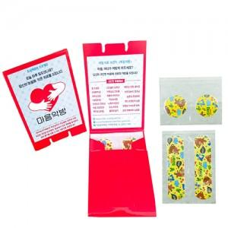

【상세/제작정보】 | *표지인쇄 : 칼라4도 (양면) *사이즈 : 64x88 펼친면 104x250 *기본수량 : 1,000개 *OPP 포장불가

【인쇄/포장옵션】 | 풀칼라 / 포장불가능

【공급단가】 | 수량 | 1,000~ | 2,000~ | 3,000~ | 5,000~ | 10,000~
*VAT별도 | 단가 | 210원 | 200원 | 190원 | 190원 | 180원

【상품 URL】 | https://www.synergygift.co.kr:443/src/goods_detail.php?gdno=8604

